关系图
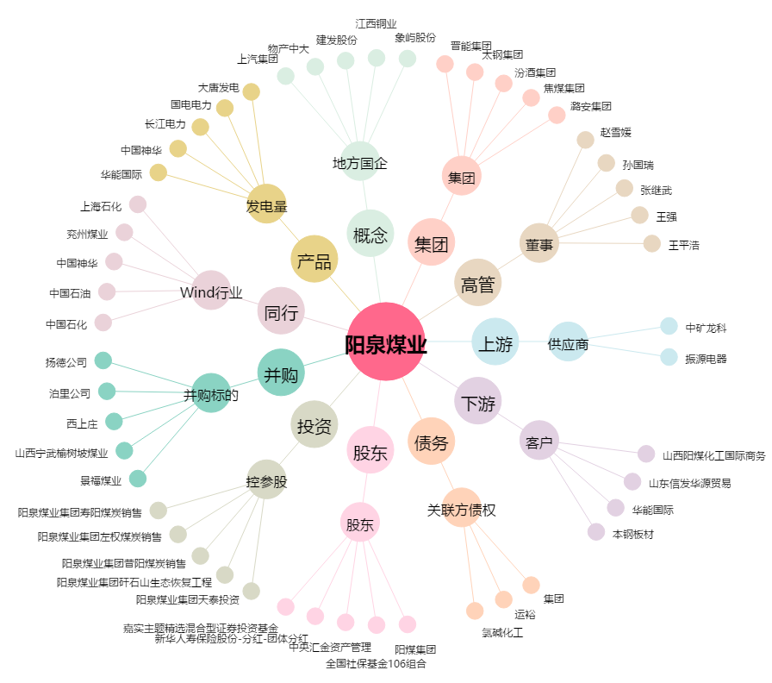
阳泉煤业[600348.SH] - 关系概览图

